关系图
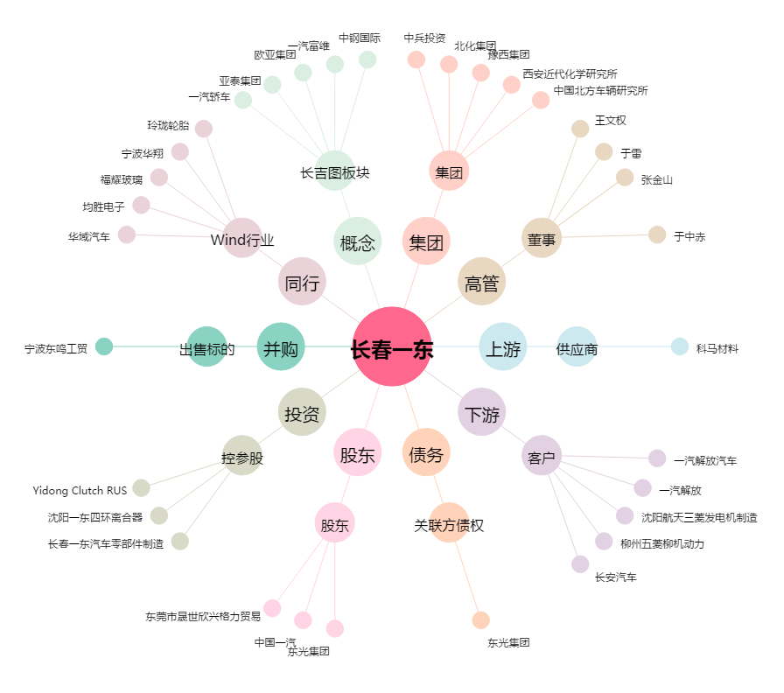
长春一东[600148.SH] - 关系概览图

